Hoja1
FALLAS MÁS COMUNES DE MODULOS FOTOVOLTAICOS
TIPO DE FALLA | DESCRIPCIÓN | IMAGEN | IMAGÉN TÉRMICA
Snails trails o senderos de caracoles | Son decoloraciones del panel que van haciéndose cada vez más grandes Estas decoloraciones casi siempre están ubicadas en los bordes de las celdas o a lo largo de microgrietas que pueden atravesar las celdas del panel y son las que posiblemente pueden reducir la producción de energía. | 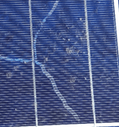 |  | 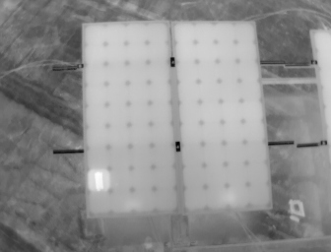
Rotura del módulo | Puede ser causado por estrés mecánico o térmico sobre la celda durante la fabricación, transporte, instalación o por condiciones ambientales como viento o en algunos lugares nieve. Es difícil evitar las micro-roturas causando una deficiencia en el sistema. | 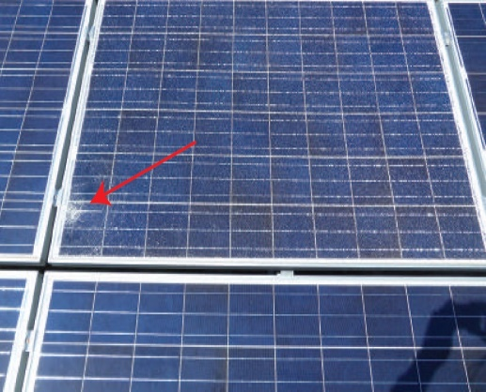 | 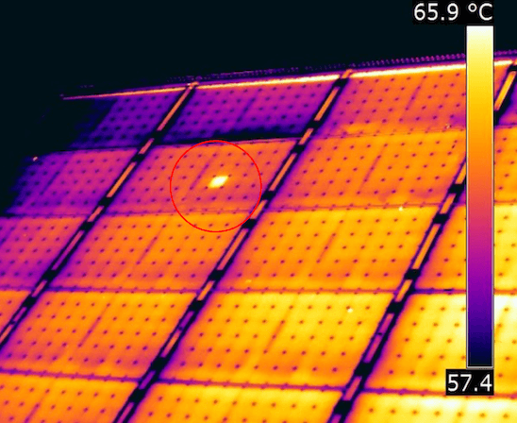
Degradación del laminado | La degradación del laminado afecta no solo la intensidad de energía solar que ingresa a las celdas que se transforma en electricidad, sino también puede desencadenar corrosión y así una serie de fallas internas. El laminado puede ser de EVA u otro material, como se encuentra expuesto a la intemperie puede generar envejecimiento, que algunas veces está acompañado por coloración entre amarillo y marrón. |  | 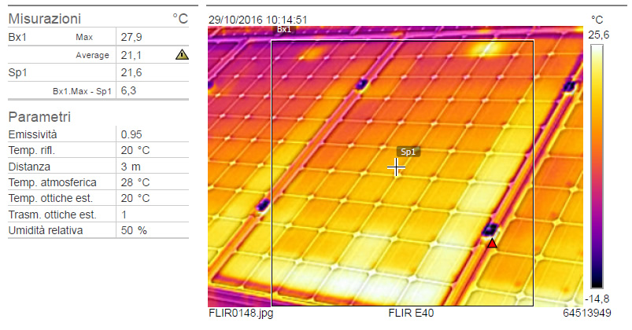
Puntos calientes (Hot Spots) | Ocurre cuando ella está cubierta (por ejemplo, por sombras) y actúa como consumidor (disipando calor), alcanzando altas temperaturas. Esta parte de la celda queda dañada de manera irreversible. Se puede detectar visual mente y también con una cámara térmica. Las celdas calientes ocurren cuando solo una parte de la celda apoya con la generación de corriente, a causa de roturas de la celda o cuando el contacto del colector de corriente falla. | 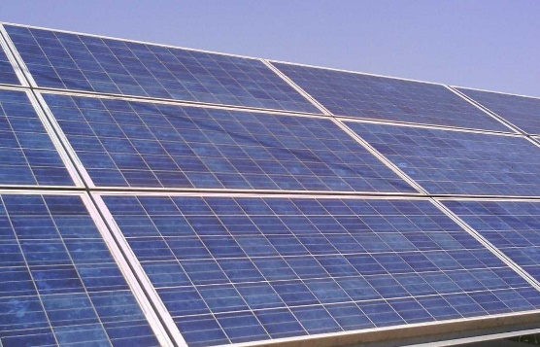 | 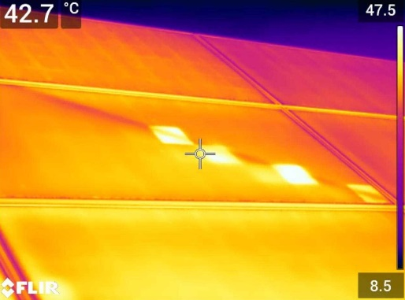 | 